No.2~3
NEW

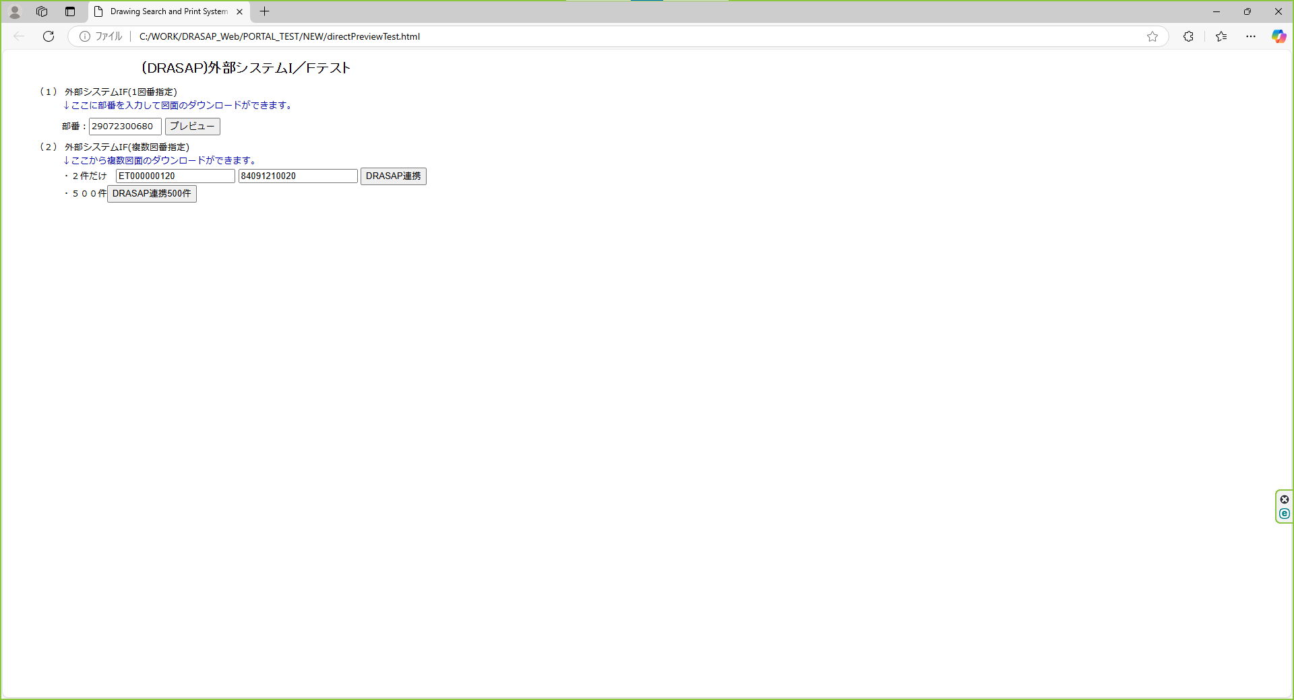

押下

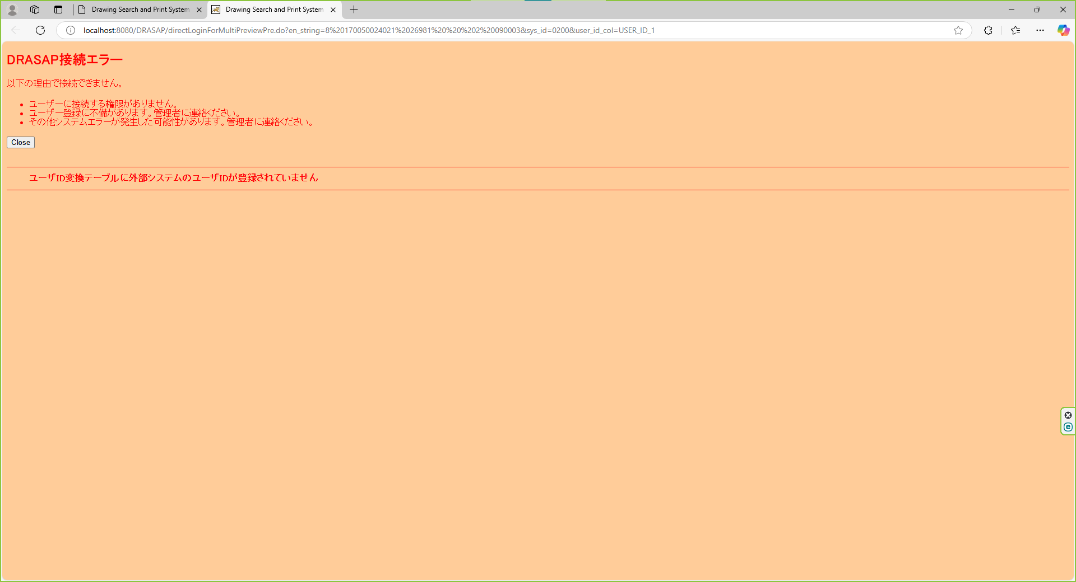

以下のエラー画面が表示されること DRASAP接続エラー 以下の理由で接続できません。 ・ユーザーに接続する権限がありません。 ・ユーザー登録に不備があります。管理者に連絡ください。 ・その他システムエラーが発生した可能性があります。管理者に連絡ください。 「Close」 ・ユーザID変換テーブルに外部システムのユーザIDが登録されていません

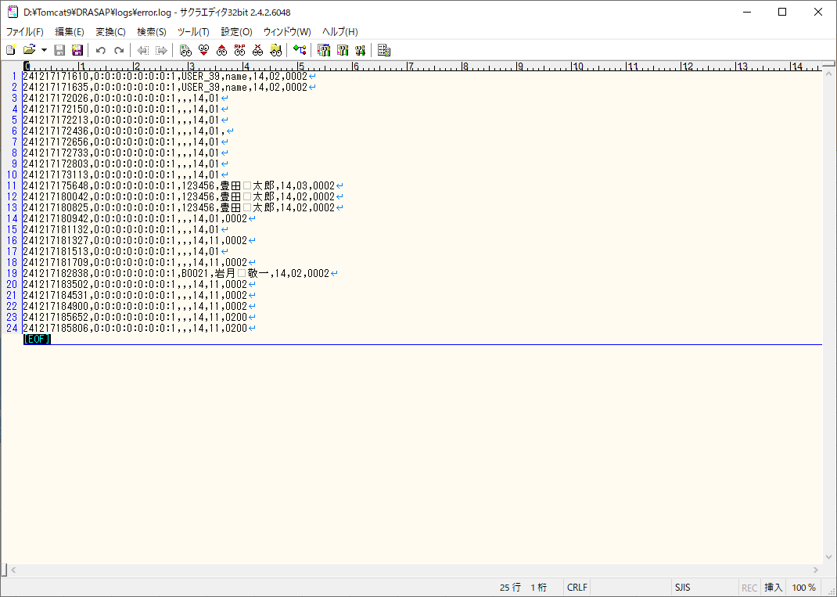

外部システム(sys_id=0200)から接続しようとして、ユーザーID変換テーブルにユーザが登録されていない場合は、外部システム側の復号後のユーザーIDがログに出力されていること [yyMMddHHmmss],[アクセス端末IPアドレス],[外部システムのユーザーID],,14,11,0200

No.4~5
select * from DRASAP.USER_ID_CONVERSION where USER_ID = 'ABC123'
USER_ID | USER_ID_1 | USER_ID_2 | USER_ID_3 | USER_ID_4 | USER_ID_5
ABC123 | ABC123 | « NULL » | « NULL » | « NULL » | « NULL »

押下



以下のエラー画面が表示されること
DRASAP接続エラー
以下の理由で接続できません。
・ユーザーに接続する権限がありません。
・ユーザー登録に不備があります。管理者に連絡ください。
・その他システムエラーが発生した可能性があります。管理者に連絡ください。
「Close」
・ユーザID変換テーブルに外部システムのユーザIDが登録されていません

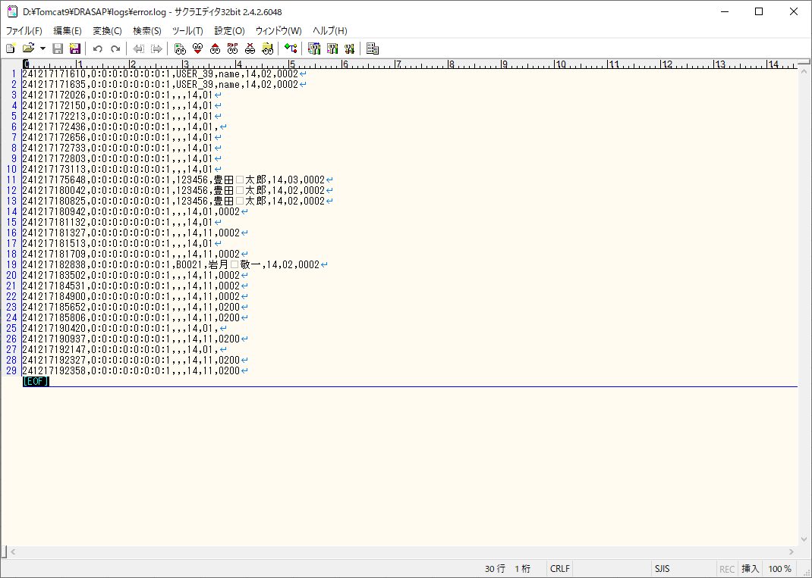

外部システム(sys_id=0200)から接続しようとして、ユーザーID変換テーブルにユーザが登録されていない場合は、外部システム側の復号後のユーザーIDがログに出力されていること
[yyMMddHHmmss],[アクセス端末IPアドレス],[外部システムのユーザーID],,14,11,0200

No.7
select * from DRASAP.USER_MASTER where USER_ID = '123456'
USER_ID | PASSWD | USER_NAME | ALPH_NAME | DEPARTMENT | FACTORY_CODE | EXT | MAIL_ADDR | DESCRIPTION | VALID_DATE | EXPIRED_DATE | DEPT_CODE | POSITION | ADMIN_FLAG | USER_GRP_CODE01 | USER_GRP_CODE02 | USER_GRP_CODE03 | USER_GRP_CODE04 | USER_GRP_CODE05 | USER_GRP_CODE06 | USER_GRP_CODE07 | USER_GRP_CODE08 | USER_GRP_CODE09 | USER_GRP_CODE10 | DISPLAY_COUNT | SEARCH_SELCOL1 | SEARCH_SELCOL2 | SEARCH_SELCOL3 | SEARCH_SELCOL4 | SEARCH_SELCOL5 | VIEW_SELCOL1 | VIEW_SELCOL2 | VIEW_SELCOL3 | VIEW_SELCOL4 | VIEW_SELCOL5 | VIEW_SELCOL6 | ACL_UPDATE_FLAG | ACL_BATCH_UPDATE_FLAG | DL_MANAGER_FLAG | PASSWD_UPD_DATE | REPRO_USER_FLAG | DWG_REG_REQ_FLAG | MULTI_PDF_FLAG | SEARCH_SELCOL6 | SEARCH_SELCOL7 | SEARCH_SELCOL8 | SEARCH_SELCOL9 | SEARCH_SELCOL10 | VIEW_SELCOL7 | VIEW_SELCOL8 | VIEW_SELCOL9 | VIEW_SELCOL10 | VIEW_SELCOL11 | VIEW_SELCOL12 | LATEST_REV_DISP_FLAG | THUMBNAIL_SIZE | RESULT_DISP_MODE
123456 | drasap2 | 豊田 太郎 | kadono takanao | 工作機械･ﾒｶﾄﾛ事業本部BR室業務ﾌﾟﾛｾｽ改革G | 4 | « NULL » | mail@mail | « NULL » | 2004-05-06 | « NULL » | 3717 | 001 | 2 | 0000 | 0001 | 0002 | 0003 | 0004 | 0005 | 0006 | 9999 | « NULL » | « NULL » | 100 | DRWG_NO | DRWG_NO | DRWG_SIZE | MATERIAL | CREATE_DATE | MACHINE_JP | MACHINE_EN | USED_FOR | MATERIAL | ACL_ID | DRWG_SIZE | 1 | 1 | 0 | 2024-09-10 | 0 | 0 | 1 | ACL_ID | ISSUE | SUPPLY | MACHINE_NO | CAD_TYPE | PROHIBIT_NAME | ATTACH02 | ATTACH05 | ATTACH07 | MACHINE_NO | ACL_UPDATE | 0 | M | L

select * from DRASAP.USER_ID_CONVERSION where USER_ID = '123456'
USER_ID | USER_ID_1 | USER_ID_2 | USER_ID_3 | USER_ID_4 | USER_ID_5
123456 | 123456 | « NULL » | « NULL » | « NULL » | « NULL »



押下

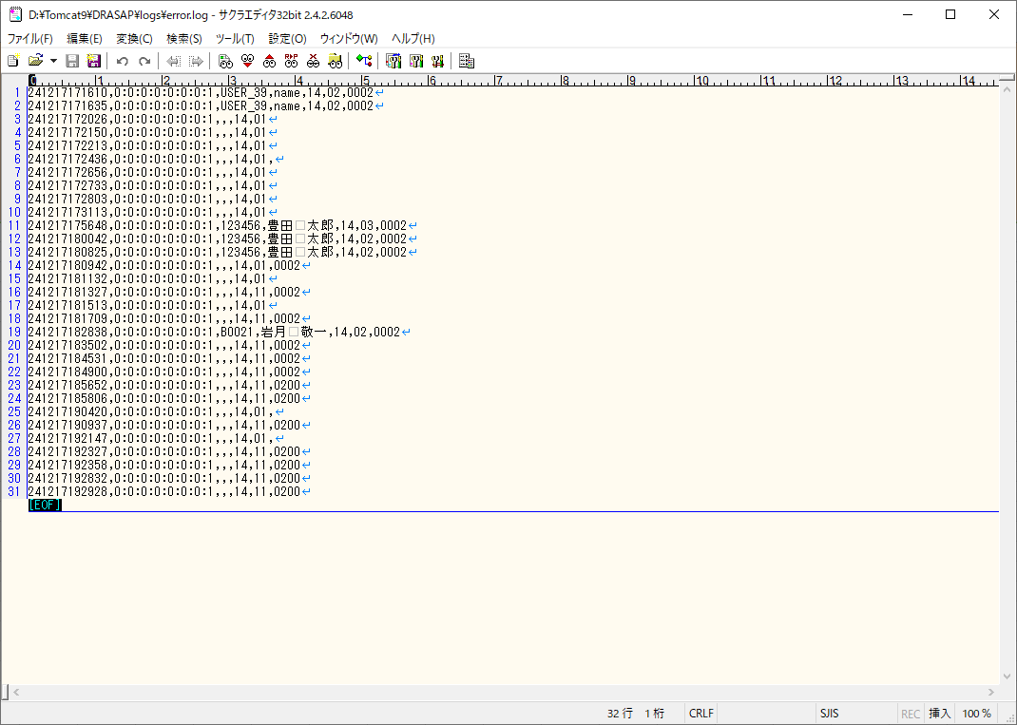

外部システム(sys_id=0200)から接続しようとして、ユーザーID変換テーブルにユーザが登録されていない場合は、外部システム側の復号後のユーザーIDがログに出力されていること
[yyMMddHHmmss],[アクセス端末IPアドレス],[外部システムのユーザーID],,14,11,0200

No.8~9
select * from DRASAP.USER_MASTER where USER_ID = '123456'
USER_ID | PASSWD | USER_NAME | ALPH_NAME | DEPARTMENT | FACTORY_CODE | EXT | MAIL_ADDR | DESCRIPTION | VALID_DATE | EXPIRED_DATE | DEPT_CODE | POSITION | ADMIN_FLAG | USER_GRP_CODE01 | USER_GRP_CODE02 | USER_GRP_CODE03 | USER_GRP_CODE04 | USER_GRP_CODE05 | USER_GRP_CODE06 | USER_GRP_CODE07 | USER_GRP_CODE08 | USER_GRP_CODE09 | USER_GRP_CODE10 | DISPLAY_COUNT | SEARCH_SELCOL1 | SEARCH_SELCOL2 | SEARCH_SELCOL3 | SEARCH_SELCOL4 | SEARCH_SELCOL5 | VIEW_SELCOL1 | VIEW_SELCOL2 | VIEW_SELCOL3 | VIEW_SELCOL4 | VIEW_SELCOL5 | VIEW_SELCOL6 | ACL_UPDATE_FLAG | ACL_BATCH_UPDATE_FLAG | DL_MANAGER_FLAG | PASSWD_UPD_DATE | REPRO_USER_FLAG | DWG_REG_REQ_FLAG | MULTI_PDF_FLAG | SEARCH_SELCOL6 | SEARCH_SELCOL7 | SEARCH_SELCOL8 | SEARCH_SELCOL9 | SEARCH_SELCOL10 | VIEW_SELCOL7 | VIEW_SELCOL8 | VIEW_SELCOL9 | VIEW_SELCOL10 | VIEW_SELCOL11 | VIEW_SELCOL12 | LATEST_REV_DISP_FLAG | THUMBNAIL_SIZE | RESULT_DISP_MODE
123456 |  | 豊田 太郎 | kadono takanao | 工作機械･ﾒｶﾄﾛ事業本部BR室業務ﾌﾟﾛｾｽ改革G | 4 | « NULL » | mail@mail | « NULL » | 2004-05-06 | « NULL » | 3717 | 001 | 2 | 0000 | 0001 | 0002 | 0003 | 0004 | 0005 | 0006 | 9999 | « NULL » | « NULL » | 100 | DRWG_NO | DRWG_NO | DRWG_SIZE | MATERIAL | CREATE_DATE | MACHINE_JP | MACHINE_EN | USED_FOR | MATERIAL | ACL_ID | DRWG_SIZE | 1 | 1 | 0 | « NULL » | 0 | 0 | 1 | ACL_ID | ISSUE | SUPPLY | MACHINE_NO | CAD_TYPE | PROHIBIT_NAME | ATTACH02 | ATTACH05 | ATTACH07 | MACHINE_NO | ACL_UPDATE | 0 | M | L

select * from DRASAP.USER_ID_CONVERSION where USER_ID = '123456'
USER_ID | USER_ID_1 | USER_ID_2 | USER_ID_3 | USER_ID_4 | USER_ID_5
123456 | 123456 | « NULL » | « NULL » | « NULL » | « NULL »



押下

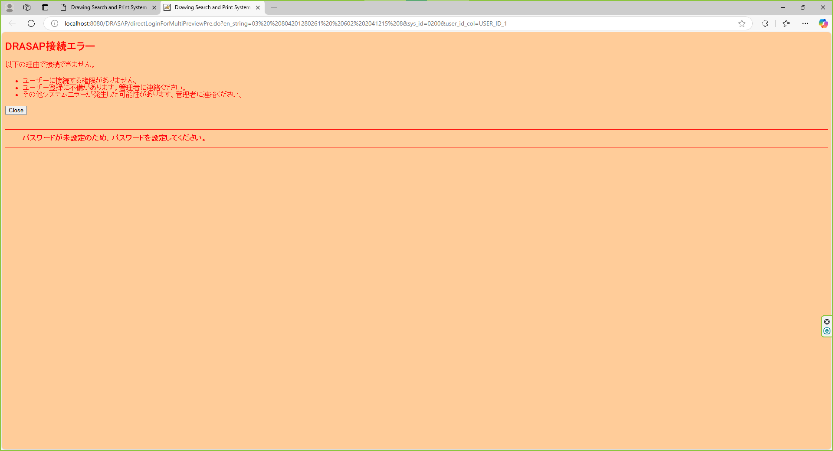

パスワード未設定のメッセージを表示する。 「パスワードが未設定のため、パスワードを設定してください。」 OK

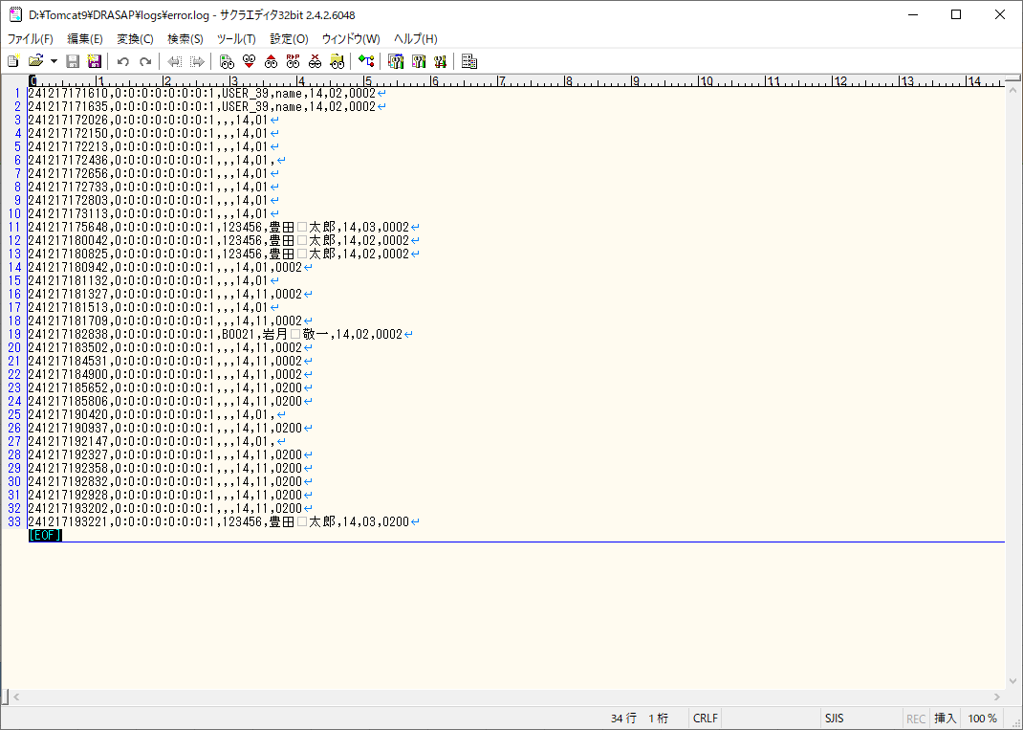

エラーログに、エラーID=03でログが出力されていること

No.10~11
select * from DRASAP.USER_MASTER where USER_ID = '123456'
USER_ID | PASSWD | USER_NAME | ALPH_NAME | DEPARTMENT | FACTORY_CODE | EXT | MAIL_ADDR | DESCRIPTION | VALID_DATE | EXPIRED_DATE | DEPT_CODE | POSITION | ADMIN_FLAG | USER_GRP_CODE01 | USER_GRP_CODE02 | USER_GRP_CODE03 | USER_GRP_CODE04 | USER_GRP_CODE05 | USER_GRP_CODE06 | USER_GRP_CODE07 | USER_GRP_CODE08 | USER_GRP_CODE09 | USER_GRP_CODE10 | DISPLAY_COUNT | SEARCH_SELCOL1 | SEARCH_SELCOL2 | SEARCH_SELCOL3 | SEARCH_SELCOL4 | SEARCH_SELCOL5 | VIEW_SELCOL1 | VIEW_SELCOL2 | VIEW_SELCOL3 | VIEW_SELCOL4 | VIEW_SELCOL5 | VIEW_SELCOL6 | ACL_UPDATE_FLAG | ACL_BATCH_UPDATE_FLAG | DL_MANAGER_FLAG | PASSWD_UPD_DATE | REPRO_USER_FLAG | DWG_REG_REQ_FLAG | MULTI_PDF_FLAG | SEARCH_SELCOL6 | SEARCH_SELCOL7 | SEARCH_SELCOL8 | SEARCH_SELCOL9 | SEARCH_SELCOL10 | VIEW_SELCOL7 | VIEW_SELCOL8 | VIEW_SELCOL9 | VIEW_SELCOL10 | VIEW_SELCOL11 | VIEW_SELCOL12 | LATEST_REV_DISP_FLAG | THUMBNAIL_SIZE | RESULT_DISP_MODE
123456 | drasap2 | 豊田 太郎 | kadono takanao | 工作機械･ﾒｶﾄﾛ事業本部BR室業務ﾌﾟﾛｾｽ改革G | 4 | « NULL » | mail@mail | « NULL » | 2004-05-06 | « NULL » | 3717 | 001 | 2 | 0000 | 0001 | 0002 | 0003 | 0004 | 0005 | 0006 | 9999 | « NULL » | « NULL » | 100 | DRWG_NO | DRWG_NO | DRWG_SIZE | MATERIAL | CREATE_DATE | MACHINE_JP | MACHINE_EN | USED_FOR | MATERIAL | ACL_ID | DRWG_SIZE | 1 | 1 | 0 | 2022-09-10 | 0 | 0 | 1 | ACL_ID | ISSUE | SUPPLY | MACHINE_NO | CAD_TYPE | PROHIBIT_NAME | ATTACH02 | ATTACH05 | ATTACH07 | MACHINE_NO | ACL_UPDATE | 0 | M | L

select * from DRASAP.USER_ID_CONVERSION where USER_ID = '123456'
USER_ID | USER_ID_1 | USER_ID_2 | USER_ID_3 | USER_ID_4 | USER_ID_5
123456 | 123456 | « NULL » | « NULL » | « NULL » | « NULL »

押下

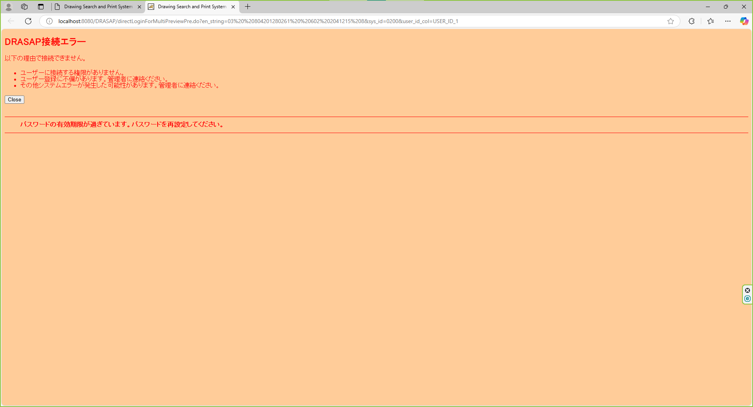

パスワード期限切れのメッセージを表示する。
「パスワードの有効期限が過ぎています。パスワードを変更してください。」
OK

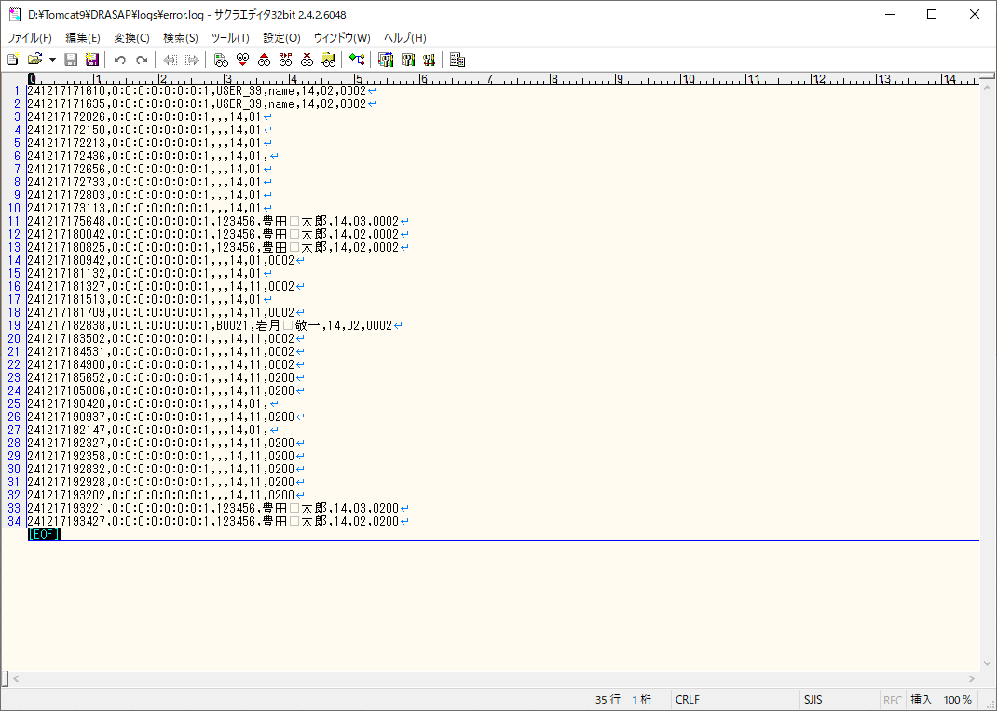

エラーログに、エラーID=02でログが出力されていること

No.26
select * from DRASAP.USER_MASTER where USER_ID = 'B0021'
USER_ID | PASSWD | USER_NAME | ALPH_NAME | DEPARTMENT | FACTORY_CODE | EXT | MAIL_ADDR | DESCRIPTION | VALID_DATE | EXPIRED_DATE | DEPT_CODE | POSITION | ADMIN_FLAG | USER_GRP_CODE01 | USER_GRP_CODE02 | USER_GRP_CODE03 | USER_GRP_CODE04 | USER_GRP_CODE05 | USER_GRP_CODE06 | USER_GRP_CODE07 | USER_GRP_CODE08 | USER_GRP_CODE09 | USER_GRP_CODE10 | DISPLAY_COUNT | SEARCH_SELCOL1 | SEARCH_SELCOL2 | SEARCH_SELCOL3 | SEARCH_SELCOL4 | SEARCH_SELCOL5 | VIEW_SELCOL1 | VIEW_SELCOL2 | VIEW_SELCOL3 | VIEW_SELCOL4 | VIEW_SELCOL5 | VIEW_SELCOL6 | ACL_UPDATE_FLAG | ACL_BATCH_UPDATE_FLAG | DL_MANAGER_FLAG | PASSWD_UPD_DATE | REPRO_USER_FLAG | DWG_REG_REQ_FLAG | MULTI_PDF_FLAG | SEARCH_SELCOL6 | SEARCH_SELCOL7 | SEARCH_SELCOL8 | SEARCH_SELCOL9 | SEARCH_SELCOL10 | VIEW_SELCOL7 | VIEW_SELCOL8 | VIEW_SELCOL9 | VIEW_SELCOL10 | VIEW_SELCOL11 | VIEW_SELCOL12 | LATEST_REV_DISP_FLAG | THUMBNAIL_SIZE | RESULT_DISP_MODE
B0021 | pass | 岩月 敬一 | name | 工作機械･ﾒｶﾄﾛ事業本部工作機械技術部ｱﾌﾟﾘｹｰｼｮﾝｴﾝｼﾞﾆｱﾘﾝｸﾞ室第2G | « NULL » | « NULL » | « NULL » | « NULL » | « NULL » | « NULL » | 3525 | « NULL » | 2 | « NULL » | « NULL » | « NULL » | « NULL » | « NULL » | « NULL » | « NULL » | « NULL » | « NULL » | « NULL » | 20 | DRWG_NO | DRWG_NO | DRWG_NO | MACHINE_JP | CREATE_DATE | DRWG_SIZE | DRWG_TYPE | MACHINE_JP | PROCUREMENT | SUPPLYER_JP | CREATE_DATE | « NULL » | 1 | « NULL » | 2024-08-28 | 0 | 0 | 0 | DRWG_NO | DRWG_NO | DRWG_NO | DRWG_NO | DRWG_NO | USED_FOR | MATERIAL | TREATMENT | ISSUE | SUPPLY | PROHIBIT | 0 | S | « NULL »

select * from DRASAP.USER_ID_CONVERSION where USER_ID = 'B0021'
USER_ID | USER_ID_1 | USER_ID_2 | USER_ID_3 | USER_ID_4 | USER_ID_5
B0021 | « NULL » | A0236 | « NULL » | « NULL » | « NULL »

押下

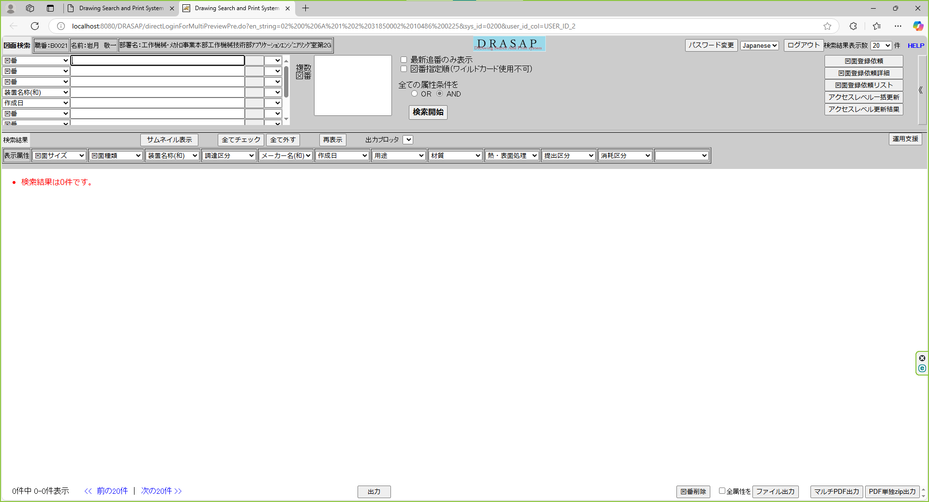

検索画面が起動し、以下の情報がセットされていること
・ログインユーザ情報
職番：B0021
名前：岩月 啓一
部署名：工作機械･ﾒｶﾄﾛ事業本部工作機械技術部ｱﾌﾟﾘｹｰｼｮﾝｴﾝｼﾞﾆｱﾘﾝｸﾞ室第2G
・検索画面のボタンが、ユーザの権限により正しく表示されていること
出力（権限に関係なく表示）
ファイル出力（権限に関係なく表示）

No.32
select * from DRASAP.USER_MASTER where USER_ID = '103739'
USER_ID | PASSWD | USER_NAME | ALPH_NAME | DEPARTMENT | FACTORY_CODE | EXT | MAIL_ADDR | DESCRIPTION | VALID_DATE | EXPIRED_DATE | DEPT_CODE | POSITION | ADMIN_FLAG | USER_GRP_CODE01 | USER_GRP_CODE02 | USER_GRP_CODE03 | USER_GRP_CODE04 | USER_GRP_CODE05 | USER_GRP_CODE06 | USER_GRP_CODE07 | USER_GRP_CODE08 | USER_GRP_CODE09 | USER_GRP_CODE10 | DISPLAY_COUNT | SEARCH_SELCOL1 | SEARCH_SELCOL2 | SEARCH_SELCOL3 | SEARCH_SELCOL4 | SEARCH_SELCOL5 | VIEW_SELCOL1 | VIEW_SELCOL2 | VIEW_SELCOL3 | VIEW_SELCOL4 | VIEW_SELCOL5 | VIEW_SELCOL6 | ACL_UPDATE_FLAG | ACL_BATCH_UPDATE_FLAG | DL_MANAGER_FLAG | PASSWD_UPD_DATE | REPRO_USER_FLAG | DWG_REG_REQ_FLAG | MULTI_PDF_FLAG | SEARCH_SELCOL6 | SEARCH_SELCOL7 | SEARCH_SELCOL8 | SEARCH_SELCOL9 | SEARCH_SELCOL10 | VIEW_SELCOL7 | VIEW_SELCOL8 | VIEW_SELCOL9 | VIEW_SELCOL10 | VIEW_SELCOL11 | VIEW_SELCOL12 | LATEST_REV_DISP_FLAG | THUMBNAIL_SIZE | RESULT_DISP_MODE
103739 | drasap6 | 服部 淳二 | kadono takanao | 国内出向ﾄﾖﾀ自動車株式会社 | 4 | « NULL » | mail@mail | « NULL » | 2004-05-06 | « NULL » | XXXX | 001 | 2 | « NULL » | « NULL » | « NULL » | « NULL » | « NULL » | « NULL » | « NULL » | « NULL » | « NULL » | « NULL » | 20 | DRWG_NO | DRWG_NO | DRWG_NO | MACHINE_JP | CREATE_DATE | DRWG_SIZE | DRWG_TYPE | MACHINE_JP | PROCUREMENT | SUPPLYER_JP | CREATE_DATE | 1 | 1 | 0 | 2024-08-28 | 0 | 0 | 1 | DRWG_NO | DRWG_NO | DRWG_NO | DRWG_NO | DRWG_NO | CREATE_USER | CAD_TYPE | ATTACH_MAX | LATEST_FLAG | MEDIA_ID | PROHIBIT | 0 | M | « NULL »

select * from DRASAP.USER_ID_CONVERSION where USER_ID = '103739'
USER_ID | USER_ID_1 | USER_ID_2 | USER_ID_3 | USER_ID_4 | USER_ID_5
103739 | « NULL » | « NULL » | 103739 | « NULL » | « NULL »

押下

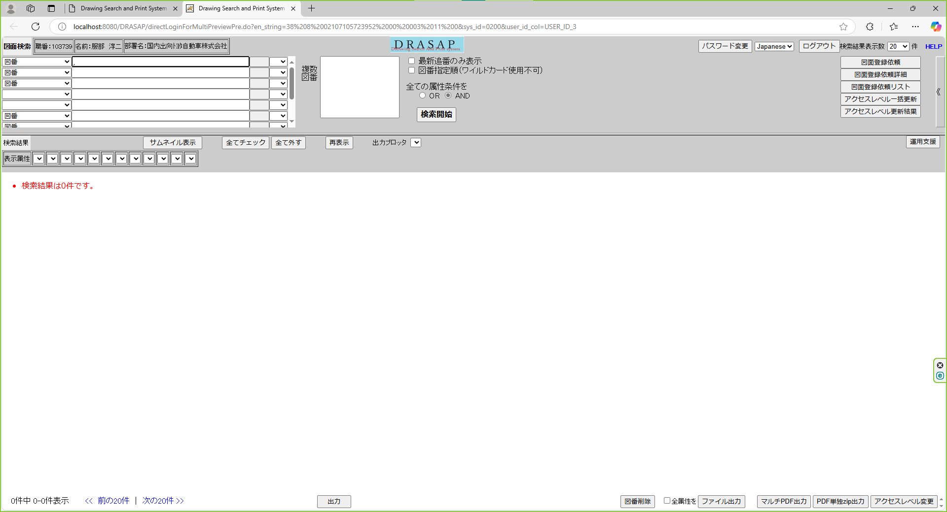

検索画面が起動し、以下の情報がセットされていること
・ログインユーザ情報
職番：103739
名前：服部 淳二
部署名：国内出向ﾄﾖﾀ自動車株式会社
・検索画面のボタンが、ユーザの権限により正しく表示されていること
出力（権限に関係なく表示）
ファイル出力（権限に関係なく表示）

No.37
select * from DRASAP.USER_MASTER where USER_ID = '400250'
USER_ID | PASSWD | USER_NAME | ALPH_NAME | DEPARTMENT | FACTORY_CODE | EXT | MAIL_ADDR | DESCRIPTION | VALID_DATE | EXPIRED_DATE | DEPT_CODE | POSITION | ADMIN_FLAG | USER_GRP_CODE01 | USER_GRP_CODE02 | USER_GRP_CODE03 | USER_GRP_CODE04 | USER_GRP_CODE05 | USER_GRP_CODE06 | USER_GRP_CODE07 | USER_GRP_CODE08 | USER_GRP_CODE09 | USER_GRP_CODE10 | DISPLAY_COUNT | SEARCH_SELCOL1 | SEARCH_SELCOL2 | SEARCH_SELCOL3 | SEARCH_SELCOL4 | SEARCH_SELCOL5 | VIEW_SELCOL1 | VIEW_SELCOL2 | VIEW_SELCOL3 | VIEW_SELCOL4 | VIEW_SELCOL5 | VIEW_SELCOL6 | ACL_UPDATE_FLAG | ACL_BATCH_UPDATE_FLAG | DL_MANAGER_FLAG | PASSWD_UPD_DATE | REPRO_USER_FLAG | DWG_REG_REQ_FLAG | MULTI_PDF_FLAG | SEARCH_SELCOL6 | SEARCH_SELCOL7 | SEARCH_SELCOL8 | SEARCH_SELCOL9 | SEARCH_SELCOL10 | VIEW_SELCOL7 | VIEW_SELCOL8 | VIEW_SELCOL9 | VIEW_SELCOL10 | VIEW_SELCOL11 | VIEW_SELCOL12 | LATEST_REV_DISP_FLAG | THUMBNAIL_SIZE | RESULT_DISP_MODE
400250 | drasap2 | 平向 寿志 | kadono takanao | 工作機械･ﾒｶﾄﾛ事業本部工作機械技術部ｱﾌﾟﾘｹｰｼｮﾝｴﾝｼﾞﾆｱﾘﾝｸﾞ室第3G | 4 | « NULL » | mail@mail | « NULL » | 2004-05-06 | « NULL » | 3651 | 001 | 2 | « NULL » | « NULL » | « NULL » | « NULL » | « NULL » | « NULL » | « NULL » | « NULL » | « NULL » | « NULL » | 100 | DRWG_NO | DRWG_NO | DRWG_SIZE | MATERIAL | CREATE_DATE | MACHINE_JP | MACHINE_EN | USED_FOR | MATERIAL | ACL_ID | DRWG_SIZE | 1 | 1 | 0 | 2024-09-10 | 0 | 0 | 1 | ACL_ID | ISSUE | SUPPLY | MACHINE_NO | CAD_TYPE | PROHIBIT_NAME | ATTACH02 | ATTACH05 | ATTACH07 | MACHINE_NO | ACL_UPDATE | 0 | M | L

select * from DRASAP.USER_ID_CONVERSION where USER_ID = '400250'
USER_ID | USER_ID_1 | USER_ID_2 | USER_ID_3 | USER_ID_4 | USER_ID_5
400250 | « NULL » | « NULL » | « NULL » | 400250 | « NULL »

押下

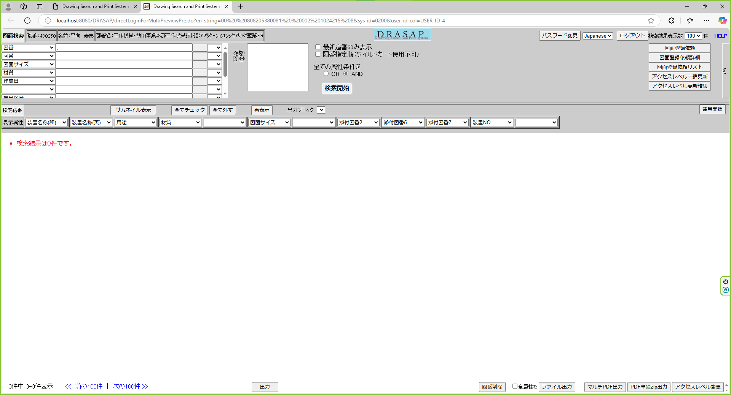

検索画面が起動し、以下の情報がセットされていること
・ログインユーザ情報
職番：400250
名前：平向 寿志
部署名：工作機械･ﾒｶﾄﾛ事業本部工作機械技術部ｱﾌﾟﾘｹｰｼｮﾝｴﾝｼﾞﾆｱﾘﾝｸﾞ室第3G
・検索画面のボタンが、ユーザの権限により正しく表示されていること
出力（権限に関係なく表示）
ファイル出力（権限に関係なく表示）

No.43
select * from DRASAP.USER_MASTER where USER_ID = '084160'
USER_ID | PASSWD | USER_NAME | ALPH_NAME | DEPARTMENT | FACTORY_CODE | EXT | MAIL_ADDR | DESCRIPTION | VALID_DATE | EXPIRED_DATE | DEPT_CODE | POSITION | ADMIN_FLAG | USER_GRP_CODE01 | USER_GRP_CODE02 | USER_GRP_CODE03 | USER_GRP_CODE04 | USER_GRP_CODE05 | USER_GRP_CODE06 | USER_GRP_CODE07 | USER_GRP_CODE08 | USER_GRP_CODE09 | USER_GRP_CODE10 | DISPLAY_COUNT | SEARCH_SELCOL1 | SEARCH_SELCOL2 | SEARCH_SELCOL3 | SEARCH_SELCOL4 | SEARCH_SELCOL5 | VIEW_SELCOL1 | VIEW_SELCOL2 | VIEW_SELCOL3 | VIEW_SELCOL4 | VIEW_SELCOL5 | VIEW_SELCOL6 | ACL_UPDATE_FLAG | ACL_BATCH_UPDATE_FLAG | DL_MANAGER_FLAG | PASSWD_UPD_DATE | REPRO_USER_FLAG | DWG_REG_REQ_FLAG | MULTI_PDF_FLAG | SEARCH_SELCOL6 | SEARCH_SELCOL7 | SEARCH_SELCOL8 | SEARCH_SELCOL9 | SEARCH_SELCOL10 | VIEW_SELCOL7 | VIEW_SELCOL8 | VIEW_SELCOL9 | VIEW_SELCOL10 | VIEW_SELCOL11 | VIEW_SELCOL12 | LATEST_REV_DISP_FLAG | THUMBNAIL_SIZE | RESULT_DISP_MODE
084160 | drasap6 | 板倉 勝明 | kadono takanao | 工作機械･ﾒｶﾄﾛ事業本部刈谷工場製造部第1生産課第1係102組 | 4 | « NULL » | mail@mail | « NULL » | 2004-05-06 | « NULL » | 5650 | 001 | 2 | « NULL » | « NULL » | « NULL » | « NULL » | « NULL » | « NULL » | « NULL » | « NULL » | « NULL » | « NULL » | 20 | DRWG_NO | DRWG_NO | DRWG_NO | MACHINE_JP | CREATE_DATE | DRWG_SIZE | DRWG_TYPE | MACHINE_JP | PROCUREMENT | SUPPLYER_JP | CREATE_DATE | 1 | 1 | 0 | 2024-08-28 | 0 | 0 | 1 | DRWG_NO | DRWG_NO | DRWG_NO | DRWG_NO | DRWG_NO | CREATE_USER | CAD_TYPE | ATTACH_MAX | LATEST_FLAG | MEDIA_ID | PROHIBIT | 0 | M | « NULL »

select * from DRASAP.USER_ID_CONVERSION where USER_ID = '084160'
USER_ID | USER_ID_1 | USER_ID_2 | USER_ID_3 | USER_ID_4 | USER_ID_5
084160 | « NULL » | « NULL » | « NULL » | « NULL » | 084160

押下

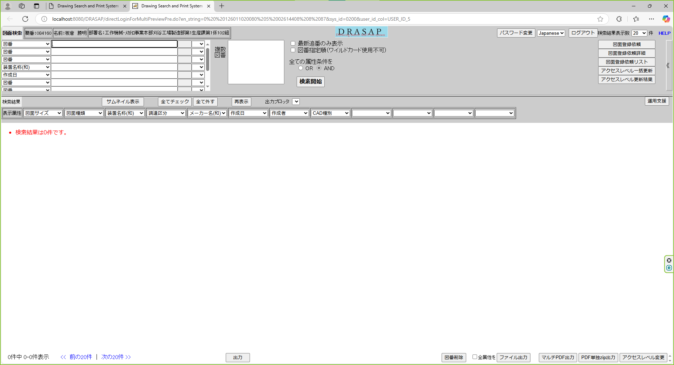

検索画面が起動し、以下の情報がセットされていること
・ログインユーザ情報
職番：084160
名前：板倉 勝明
部署名：工作機械･ﾒｶﾄﾛ事業本部刈谷工場製造部第1生産課第1係102組
・検索画面のボタンが、ユーザの権限により正しく表示されていること
出力（権限に関係なく表示）
ファイル出力（権限に関係なく表示）

No.49
select * from DRASAP.USER_MASTER where USER_ID = '400296'
USER_ID | PASSWD | USER_NAME | ALPH_NAME | DEPARTMENT | FACTORY_CODE | EXT | MAIL_ADDR | DESCRIPTION | VALID_DATE | EXPIRED_DATE | DEPT_CODE | POSITION | ADMIN_FLAG | USER_GRP_CODE01 | USER_GRP_CODE02 | USER_GRP_CODE03 | USER_GRP_CODE04 | USER_GRP_CODE05 | USER_GRP_CODE06 | USER_GRP_CODE07 | USER_GRP_CODE08 | USER_GRP_CODE09 | USER_GRP_CODE10 | DISPLAY_COUNT | SEARCH_SELCOL1 | SEARCH_SELCOL2 | SEARCH_SELCOL3 | SEARCH_SELCOL4 | SEARCH_SELCOL5 | VIEW_SELCOL1 | VIEW_SELCOL2 | VIEW_SELCOL3 | VIEW_SELCOL4 | VIEW_SELCOL5 | VIEW_SELCOL6 | ACL_UPDATE_FLAG | ACL_BATCH_UPDATE_FLAG | DL_MANAGER_FLAG | PASSWD_UPD_DATE | REPRO_USER_FLAG | DWG_REG_REQ_FLAG | MULTI_PDF_FLAG | SEARCH_SELCOL6 | SEARCH_SELCOL7 | SEARCH_SELCOL8 | SEARCH_SELCOL9 | SEARCH_SELCOL10 | VIEW_SELCOL7 | VIEW_SELCOL8 | VIEW_SELCOL9 | VIEW_SELCOL10 | VIEW_SELCOL11 | VIEW_SELCOL12 | LATEST_REV_DISP_FLAG | THUMBNAIL_SIZE | RESULT_DISP_MODE
400296 | drasap6 | 山元 香織 | kadono takanao | 工作機械･ﾒｶﾄﾛ事業本部BR室業務ﾌﾟﾛｾｽ改革G | 4 | « NULL » | mail@mail | « NULL » | 2004-05-06 | « NULL » | 3547 | 001 | 2 | « NULL » | « NULL » | « NULL » | « NULL » | « NULL » | « NULL » | « NULL » | « NULL » | « NULL » | « NULL » | 20 | DRWG_NO | DRWG_NO | DRWG_NO | MACHINE_JP | CREATE_DATE | DRWG_SIZE | DRWG_TYPE | MACHINE_JP | PROCUREMENT | SUPPLYER_JP | CREATE_DATE | 1 | 1 | 0 | 2024-08-28 | 0 | 0 | 1 | DRWG_NO | DRWG_NO | DRWG_NO | DRWG_NO | DRWG_NO | CREATE_USER | CAD_TYPE | ATTACH_MAX | LATEST_FLAG | MEDIA_ID | PROHIBIT | 0 | M | « NULL »

select * from DRASAP.USER_ID_CONVERSION where USER_ID = '400296'
USER_ID | USER_ID_1 | USER_ID_2 | USER_ID_3 | USER_ID_4 | USER_ID_5
400296 | 00400296 |  | « NULL » | « NULL » | « NULL »

押下

以下のエラー画面が表示されること
DRASAP接続エラー
以下の理由で接続できません。
・ユーザーに接続する権限がありません。
・ユーザー登録に不備があります。管理者に連絡ください。
・その他システムエラーが発生した可能性があります。管理者に連絡ください。
「Close」
・ユーザID変換テーブルに外部システムのユーザIDが登録されていません

No.53
select * from DRASAP.USER_MASTER where USER_ID = '116442'
USER_ID | PASSWD | USER_NAME | ALPH_NAME | DEPARTMENT | FACTORY_CODE | EXT | MAIL_ADDR | DESCRIPTION | VALID_DATE | EXPIRED_DATE | DEPT_CODE | POSITION | ADMIN_FLAG | USER_GRP_CODE01 | USER_GRP_CODE02 | USER_GRP_CODE03 | USER_GRP_CODE04 | USER_GRP_CODE05 | USER_GRP_CODE06 | USER_GRP_CODE07 | USER_GRP_CODE08 | USER_GRP_CODE09 | USER_GRP_CODE10 | DISPLAY_COUNT | SEARCH_SELCOL1 | SEARCH_SELCOL2 | SEARCH_SELCOL3 | SEARCH_SELCOL4 | SEARCH_SELCOL5 | VIEW_SELCOL1 | VIEW_SELCOL2 | VIEW_SELCOL3 | VIEW_SELCOL4 | VIEW_SELCOL5 | VIEW_SELCOL6 | ACL_UPDATE_FLAG | ACL_BATCH_UPDATE_FLAG | DL_MANAGER_FLAG | PASSWD_UPD_DATE | REPRO_USER_FLAG | DWG_REG_REQ_FLAG | MULTI_PDF_FLAG | SEARCH_SELCOL6 | SEARCH_SELCOL7 | SEARCH_SELCOL8 | SEARCH_SELCOL9 | SEARCH_SELCOL10 | VIEW_SELCOL7 | VIEW_SELCOL8 | VIEW_SELCOL9 | VIEW_SELCOL10 | VIEW_SELCOL11 | VIEW_SELCOL12 | LATEST_REV_DISP_FLAG | THUMBNAIL_SIZE | RESULT_DISP_MODE
116442 | drasap2 | 岡田 紀久利 | kadono takanao | 工作機械･ﾒｶﾄﾛ事業本部工作機械技術部標準機開発室研削G | 4 | « NULL » | mail@mail | « NULL » | 2004-05-06 | « NULL » | 3506 | 001 | 2 | « NULL » | « NULL » | « NULL » | « NULL » | « NULL » | « NULL » | « NULL » | « NULL » | « NULL » | « NULL » | 100 | DRWG_NO | DRWG_NO | DRWG_SIZE | MATERIAL | CREATE_DATE | MACHINE_JP | MACHINE_EN | USED_FOR | MATERIAL | ACL_ID | DRWG_SIZE | 1 | 1 | 0 | 2024-09-10 | 0 | 0 | 1 | ACL_ID | ISSUE | SUPPLY | MACHINE_NO | CAD_TYPE | PROHIBIT_NAME | ATTACH02 | ATTACH05 | ATTACH07 | MACHINE_NO | ACL_UPDATE | 0 | M | L

select * from DRASAP.USER_ID_CONVERSION where USER_ID = '116442'
USER_ID | USER_ID_1 | USER_ID_2 | USER_ID_3 | USER_ID_4 | USER_ID_5
116442 | 00116442 | 116442 | « NULL » | « NULL » | « NULL »

押下

 |  |  |  |  |  |  |  |  |  |  |  |  |  |  |  |  |  |  |  |  |  |  |  |  |  |  |  |  | ]

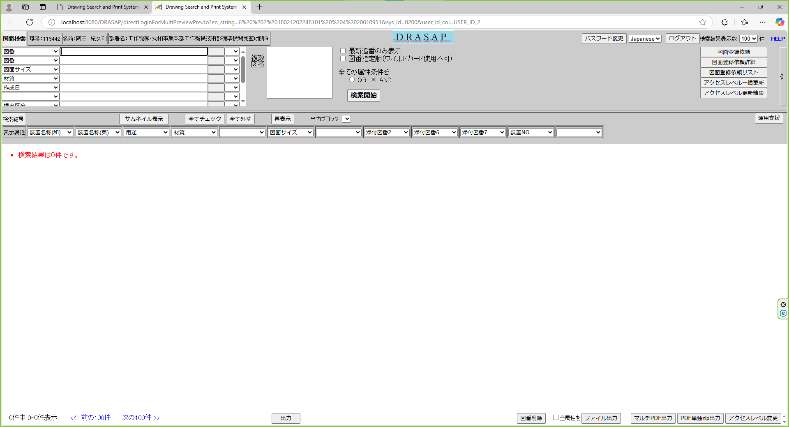

検索画面が起動し、以下の情報がセットされていること
・ログインユーザ情報
職番：116442
名前：岡田 紀久利
部署名：工作機械･ﾒｶﾄﾛ事業本部工作機械技術部標準機開発室研削G
・検索画面のボタンが、ユーザの権限により正しく表示されていること
出力（権限に関係なく表示）
ファイル出力（権限に関係なく表示）

No.59
select * from DRASAP.USER_MASTER where USER_ID = '123456'
USER_ID | PASSWD | USER_NAME | ALPH_NAME | DEPARTMENT | FACTORY_CODE | EXT | MAIL_ADDR | DESCRIPTION | VALID_DATE | EXPIRED_DATE | DEPT_CODE | POSITION | ADMIN_FLAG | USER_GRP_CODE01 | USER_GRP_CODE02 | USER_GRP_CODE03 | USER_GRP_CODE04 | USER_GRP_CODE05 | USER_GRP_CODE06 | USER_GRP_CODE07 | USER_GRP_CODE08 | USER_GRP_CODE09 | USER_GRP_CODE10 | DISPLAY_COUNT | SEARCH_SELCOL1 | SEARCH_SELCOL2 | SEARCH_SELCOL3 | SEARCH_SELCOL4 | SEARCH_SELCOL5 | VIEW_SELCOL1 | VIEW_SELCOL2 | VIEW_SELCOL3 | VIEW_SELCOL4 | VIEW_SELCOL5 | VIEW_SELCOL6 | ACL_UPDATE_FLAG | ACL_BATCH_UPDATE_FLAG | DL_MANAGER_FLAG | PASSWD_UPD_DATE | REPRO_USER_FLAG | DWG_REG_REQ_FLAG | MULTI_PDF_FLAG | SEARCH_SELCOL6 | SEARCH_SELCOL7 | SEARCH_SELCOL8 | SEARCH_SELCOL9 | SEARCH_SELCOL10 | VIEW_SELCOL7 | VIEW_SELCOL8 | VIEW_SELCOL9 | VIEW_SELCOL10 | VIEW_SELCOL11 | VIEW_SELCOL12 | LATEST_REV_DISP_FLAG | THUMBNAIL_SIZE | RESULT_DISP_MODE
123456 | drasap2 | 豊田 太郎 | kadono takanao | 工作機械･ﾒｶﾄﾛ事業本部BR室業務ﾌﾟﾛｾｽ改革G | 4 | « NULL » | mail@mail | « NULL » | 2004-05-06 | « NULL » | 3717 | 001 | 2 | 0000 | 0001 | 0002 | 0003 | 0004 | 0005 | 0006 | 9999 | « NULL » | « NULL » | 100 | DRWG_NO | DRWG_NO | DRWG_SIZE | MATERIAL | CREATE_DATE | MACHINE_JP | MACHINE_EN | USED_FOR | MATERIAL | ACL_ID | DRWG_SIZE | 1 | 1 | 0 | 2024-09-10 | 0 | 0 | 1 | ACL_ID | ISSUE | SUPPLY | MACHINE_NO | CAD_TYPE | PROHIBIT_NAME | ATTACH02 | ATTACH05 | ATTACH07 | MACHINE_NO | ACL_UPDATE | 0 | M | L

select * from DRASAP.USER_ID_CONVERSION where USER_ID = '123456'
USER_ID | USER_ID_1 | USER_ID_2 | USER_ID_3 | USER_ID_4 | USER_ID_5
123456 | 123456 | « NULL » | « NULL » | « NULL » | « NULL »

押下

 |  |  |  |  |  |  |  |  |  |  |  |  |  |  |  |  |  |  |  |  |  |  |  |  |  |  |  |  | ]

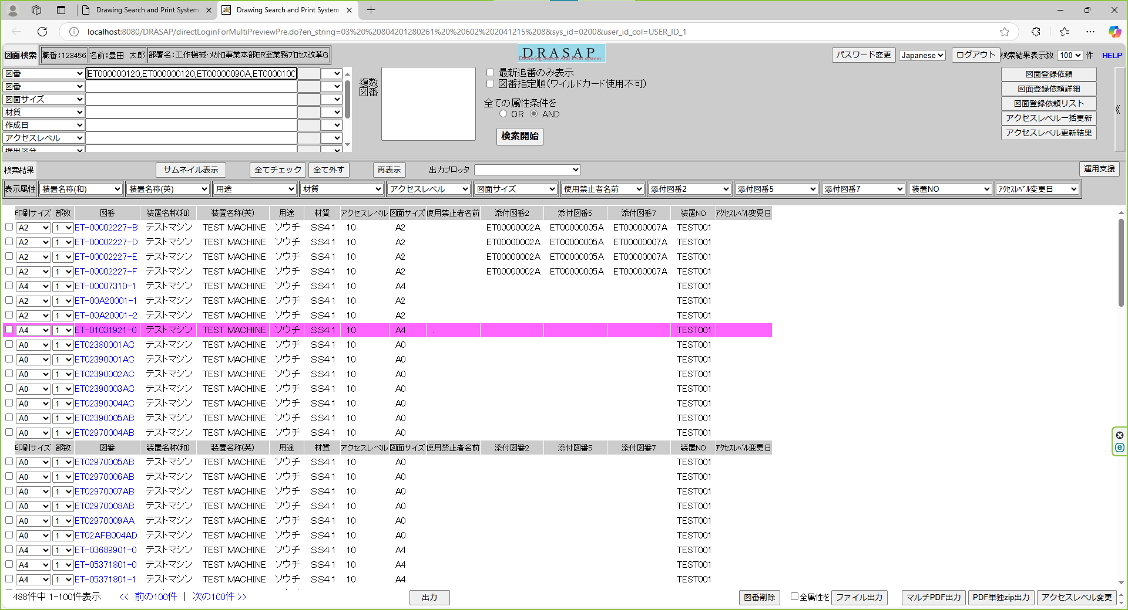

検索画面が起動し、以下の情報がセットされていること
・ログインユーザ情報
職番：123456
名前：豊田 太郎
部署名：工作機械･ﾒｶﾄﾛ事業本部BR室業務ﾌﾟﾛｾｽ改革G
・検索画面のボタンが、ユーザの権限により正しく表示されていること
出力（権限に関係なく表示）
ファイル出力（権限に関係なく表示）
図面登録依頼
図面登録依頼詳細
図面登録依頼リスト
アクセルレベル一括更新
アクセスレベル更新結果
運用支援
図番削除
マルチPDF出力
PDF単独zip出力
アクセスレベル変更

